Analyses_carto_spb
Prévalence des taxons étudiés dans les programmes
Taxon | Milieu | Nb_prog
Flore terrestre | terrestre | 58
Oiseaux | terrestre | 58
Insectes et autres hexapodes | terrestre | 54
Amphibiens et reptiles | terrestre | 29
Faune du sol | terrestre | 29
Mammifères terrestres | terrestre | 27
Champignons, lichens, bactéries & virus | terrestre | 14 | 269
Poissons osseux et cartilagineux | marin | 45
Invertébrés marins | marin | 31
Macroalgues | marin | 25
Mammifères marins | marin | 18
Plancton marin | marin | 5 | 124

Types de participants

Echelle des programmes
Echelle | Nb de pgm |  | Echelle_merge | Nb de pgm
Départementale | 19 |  | Internationale | 13
Internationale | 13 |  | Nationale | 116
Locale | 17 |  | Infranationale | 80
Nationale | 116
Régionale | 44
Total général | 209

Types participants | Nb pgm
Grand Public | 128
Naturalistes bénévoles | 55
Professionnels milieu agricole | 15
Scolaires | 7
Professionnels et gestionnaires espaces naturels et protégés | 2
Objets d'étude des programmes
Professionnels gestion espaces verts | 2
Total général | 209

Objets | Nb pgm |  | Objet_merge | Nb pgm
Autre | 9 |  | Espèces ciblées | 160
Enquête ciblée | 52 |  | Espèces - recensement libre | 25
Objets d'étude des programmes
Libre sp | 25 |  | Milieu | 15
Liste complete sp | 32 |  | Autre | 9
Liste definie sp | 76
Milieu | 15
Total général | 209

Objets | nb_pgm_internationaux | Nb_pgm_national | Nb_pgm_infranationaux |  | Objets_merge | Internationale | Nationale | Infranationale
Autre | 2 | 4 | 3 |  | Espèces ciblées | 7 | 99 | 54
Enquête ciblée | 4 | 26 | 22 |  | Espèces - recensement | 4 | 8 | 13
Libre sp | 4 | 8 | 13 |  | Milieu | 0 | 5 | 10
Liste complete sp | 3 | 20 | 9 |  | Autre | 2 | 4 | 3
Liste definie sp | 0 | 53 | 23 |  | Total général | 13 | 116 | 80
Milieu | 0 | 5 | 10
Total général | 13 | 116 | 80

Types de structures porteuses des programmes
Réseau | Nb pgm
INRAE | 3
OPEN | 127
SBT | 19
SRP Sols | 9
Vigie-Mer | 49
(vide) | 2
Total général | 209

Types de structures (co)porteuses des programmes
Types de porteurs | Nb de porteurs
Associatifs | 79
Académique | 53
Gestionnaires d'espaces | 24
Collectivités | 16
Entreprises | 6
Total | 178

Types de porteurs | Nb de programmes (co)portés
Associatifs | 176
Académique | 145
Gestionnaires d'espaces | 50
Collectivités | 36
Entreprises | 6
Total général | 413
Nombre de structures co-portant les programmes

Nb de coporteurs | Nb de programmes co-portés
1 structure | 84
2 structures | 69
3 structures | 35
4 structures | 21
 | 209

Exploitabilité des données |  |  | Exploitabilite des données_simplifié
0 | 44 |  | 0 - Opportuniste | 44
1 | 2 |  | 2 | 34
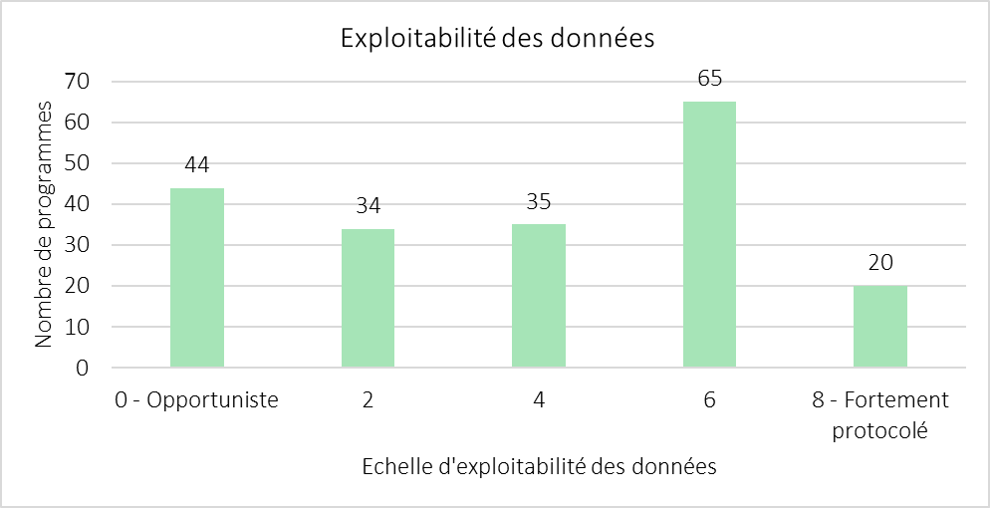
2 | 32 |  | 4 | 35
3 | 11 |  | 6 | 65
4 | 24 |  | 8 - Fortement protocolé | 20
5 | 21
6 | 40
7 | 4
8 | 20
(vide)
Total général | 198

Objet |  | Effort de collecte |  | Stratégie d'échantillonnage |  | Données de contexte
Liste définie d'espèce | 2 | Prédéfini | 2 | Oui | 2 | Conditions de collecte | 2
Liste complète d'espèce | 2 | Connu | 1 | Non | 0 | Données de pratiques | 2
Milieu | 1 | Non connu | 0 |  |  | Données minimales (élémentaires) | 0
Enquête espèce ciblée | 0
Libre | 0
(Autre)

Analyses_OM
Milieux étudiés par les programmes de SP en OM

Nb_pgm_total | 137
Nb_structures | 90

Milieu | Nb_pgm
marin | 94 | (7 pgm sont terrestre et marin)
terrestre | 50

Total général | 137

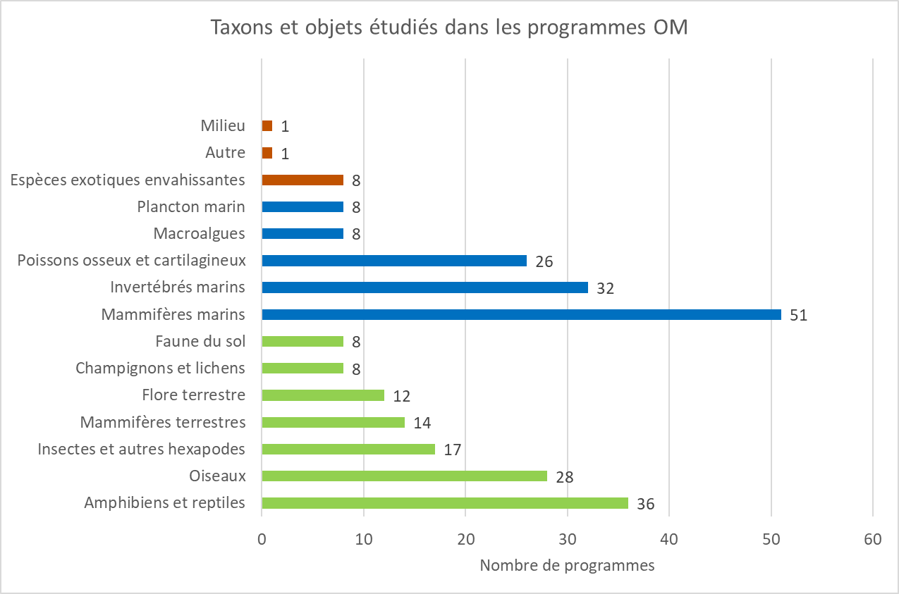
Objet étude | Nb_pgm | à relier avec les regroupements de taxons faits pour l'hexagone |  | Taxons_homogene_hexagone | Nb de mention des taxons
reptiles | 23 | terrestre |  | Amphibiens et reptiles | 36 | terrestre
mammifères marins | 16 | marin |  | Oiseaux | 28 | terrestre
récifs coraliens | 13 | marin |  | Insectes et autres hexapodes | 17 | terrestre
oiseaux | 11 | terrestre |  | Mammifères terrestres | 14 | terrestre
animaux en détresse ou mort | 10 |  |  | Flore terrestre | 12 | terrestre
espèces marines remarquables | 9 | marin |  | Champignons et lichens | 8 | terrestre
espèces exotiques envahissantes | 8 |  |  | Faune du sol | 8 | terrestre
raies et requins | 8 | marin |  | Mammifères marins | 51 | marin
insectes et araignées | 7 | terrestre |  | Invertébrés marins | 32 | marin
espèces terrestres remarquables | 5 | terrestre |  | Poissons osseux et cartilagineux | 26 | marin
poissons | 5 | marin |  | Macroalgues | 8 | marin
espèces et habitats remarquables | 4 |  |  | Plancton marin | 8 | marin
flore | 4 | terrestre |  | Espèces exotiques envahissantes | 8
chiroptères | 3 | terrestre |  | Autre | 1
mangrove | 3 | terrestre |  | Milieu | 1
champignons | 2 | terrestre
espèces et habitats marins remarquables | 2 | marin
dégradations environnementales | 1 | terrestre
échinodermes | 1 | marin
gibier | 1 | terrestre
Répartition des programmes dans les territoires d'OM
insectes et champignons | 1 | terrestre
Total général | 137

Territoire UM | Nb_pgm | bassin_UM
Nouvelle Calédonie | 21 | Pacifique | Nouvelle Calédonie | 22
La Réunion | 20 | Pacifique | Polynésie française | 16
Martinique | 19 | Pacifique | Wallis et Futuna | 1
Mayotte | 19 | Océan Indien | La Réunion | 21
Polynésie française | 15 | Océan Indien | Mayotte | 20
Guadeloupe | 14 | Antilles - Guyane | Guadeloupe | 15
Guyane | 13 | Antilles - Guyane | Guyane | 15
Saint Barthélemy | 4 | Antilles - Guyane | Saint Barthélemy | 4
Saint Martin | 4 | Antilles - Guyane | Saint Martin | 4
Saint Pierre et Miquelon | 4 | Antilles - Guyane | Saint Pierre et Miquelon | 4
Antilles | 1 | Antilles - Guyane | Antilles | 2
Antilles et Guyane | 1
Outre-mer | 1
Wallis et Futuna | 1
Total général | 137

Types de publics en OM
Type de public | Nb_pgm | Type_pbq_simplifié |  | Type_pbq_simplifié | Nb_pgm
apnéistes | 20 | Usagers de la mer |  | Grand public | 88
bénévoles | 8 | Grand public |  | Usagers de la mer | 77
chasseurs | 1 | Naturalistes bénévoles |  | Naturalistes bénévoles | 8
éco-volontaires | 9 | Grand public |  | Professionnels espaces naturels | 6
jeunes | 3 | Scolaires |  | Scolaires | 5
naturalistes professionnels et amateurs | 6 | Naturalistes bénévoles |  | Total général | 184
Pêcheurs professionnels et de loisirs | 4 | Usagers de la mer
photographes sous-marin | 1 | Naturalistes bénévoles
plongeurs | 20 | Usagers de la mer
professionnels | 6 | Professionnels espaces naturels
scolaires | 2 | Scolaires
snorkelers | 20 | Usagers de la mer
tout public | 71 | Grand public
usagers de la mer | 13 | Usagers de la mer
Total général | 184

Types de programmes en OM
Type_pgm | Nb_pgm
suivi | 56 | (3 pgm sont signalement et suivi)
signalement | 54
inventaire/recensement | 22
mission/séjour | 8

Types de porteurs | Nb de structures
Associatif | 63
Académique | 12
Gestionnaire d'espaces | 7
Service de l'état | 7
Entreprise | 1

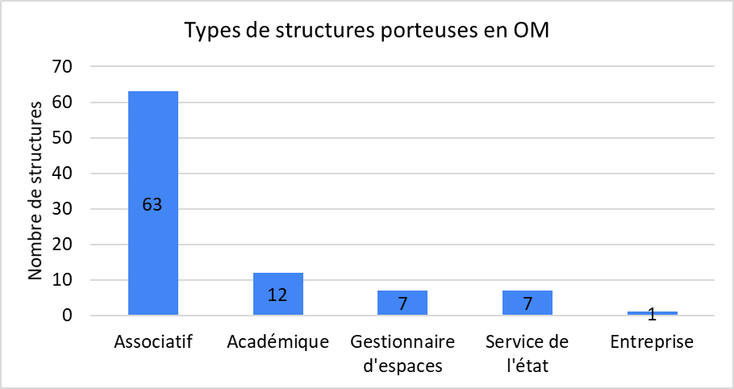
Total général | 90

Co-portage : 4 programmes

